消息中间件RabbitMQ
消息中间件基本概念

消息中间件主要是为了实现系统之间的双向解耦而实现的。当生产者产生大量数据时，消费者无法快速消费，那么需要一个中间层保存分发这些数据。
通常的队列服务涉及到 消息发送者、队列、消息接受者，RabbitMQ在这几个基本概念之上，多做了一层抽象，在发送者和队列之间加入了交换器。这样发消息者和队列就没有直接联系，转而变成发送者把消息给交换器，交换器根据调度策略再把消息给队列。

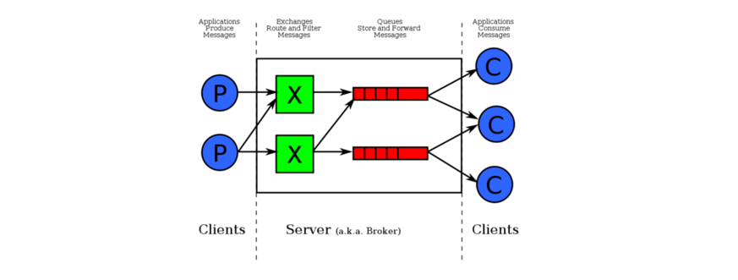

RabbitMQ中有四个比较重要的概念：分别为 虚拟主机，交换机，队列和绑定
1. 虚拟主机：一个虚拟主机有一组交换机、队列和绑定。一个RabbitMQ中可以有多个虚拟主机。用户只能在虚拟主机的粒度进行权限控制。简单来说，虚拟主机就是满足某个策略的一组交换机、队列和绑定的总称。每一个RabbitMQ服务器都有一个默认的虚拟主机“/”
2. 交换机Exchange：用于转发消息，但是它不会做存储，如果没有队列bind到Exchange的话，它会直接丢弃Producer发过来的消息。这里有一个比较重要的概念——路由键：消息到交换机的时候，交换机会转发到对应的队列中，消息会转发到哪个队列九是由路由键决定的

